Tabelle1
Ausgangstext:
Die generierte PIN für das Abholrecht: 0118811002/DASU1234567 lautet: 1234567890
Die generierte PIN für das Abholrecht: 0118805002/DASU1231234 lautet: 9812312344
Die generierte PIN für das Abholrecht: 0118814002/DASU7654321 lautet: 0012312388
Die generierte PIN für das Abholrecht: 0118815002/SADU1234567 lautet: 9876543210
Die generierte PIN für das Abholrecht: 0118813002/SADU1231235 lautet: 1597536984

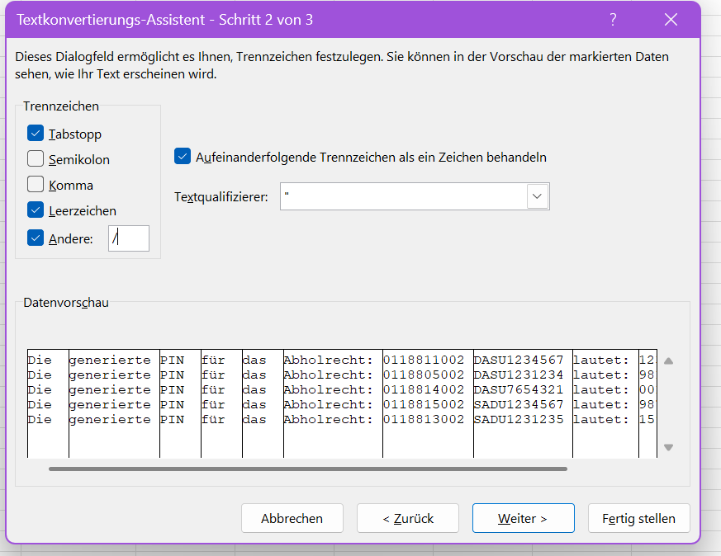

Verwendete Textkonvertierung in "Text in Spalten"

Ergebnis:
Die | generierte | PIN | für | das | Abholrecht: | 118811002 | DASU1234567 | lautet: | 1234567890 | 10
Die | generierte | PIN | für | das | Abholrecht: | 118805002 | DASU1231234 | lautet: | 9812312344 | 10
Die | generierte | PIN | für | das | Abholrecht: | 118814002 | DASU7654321 | lautet: | 12312388 | 8
Die | generierte | PIN | für | das | Abholrecht: | 118815002 | SADU1234567 | lautet: | 9876543210 | 10
Die | generierte | PIN | für | das | Abholrecht: | 118813002 | SADU1231235 | lautet: | 1597536984 | 10

Spalten A- J wurden vorher im Zellformat auf Text umgestellt. Dennoch werden die Anfangsnullen entfernt.

